手順
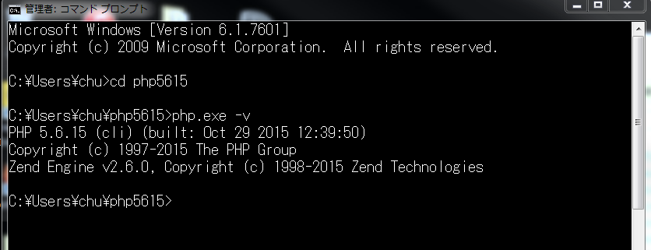
 | PHPインストール手順

1番 | PHPホームページで「Thread Safe」バージョンをダウンロードする
 | リンク：http://windows.php.net/download/
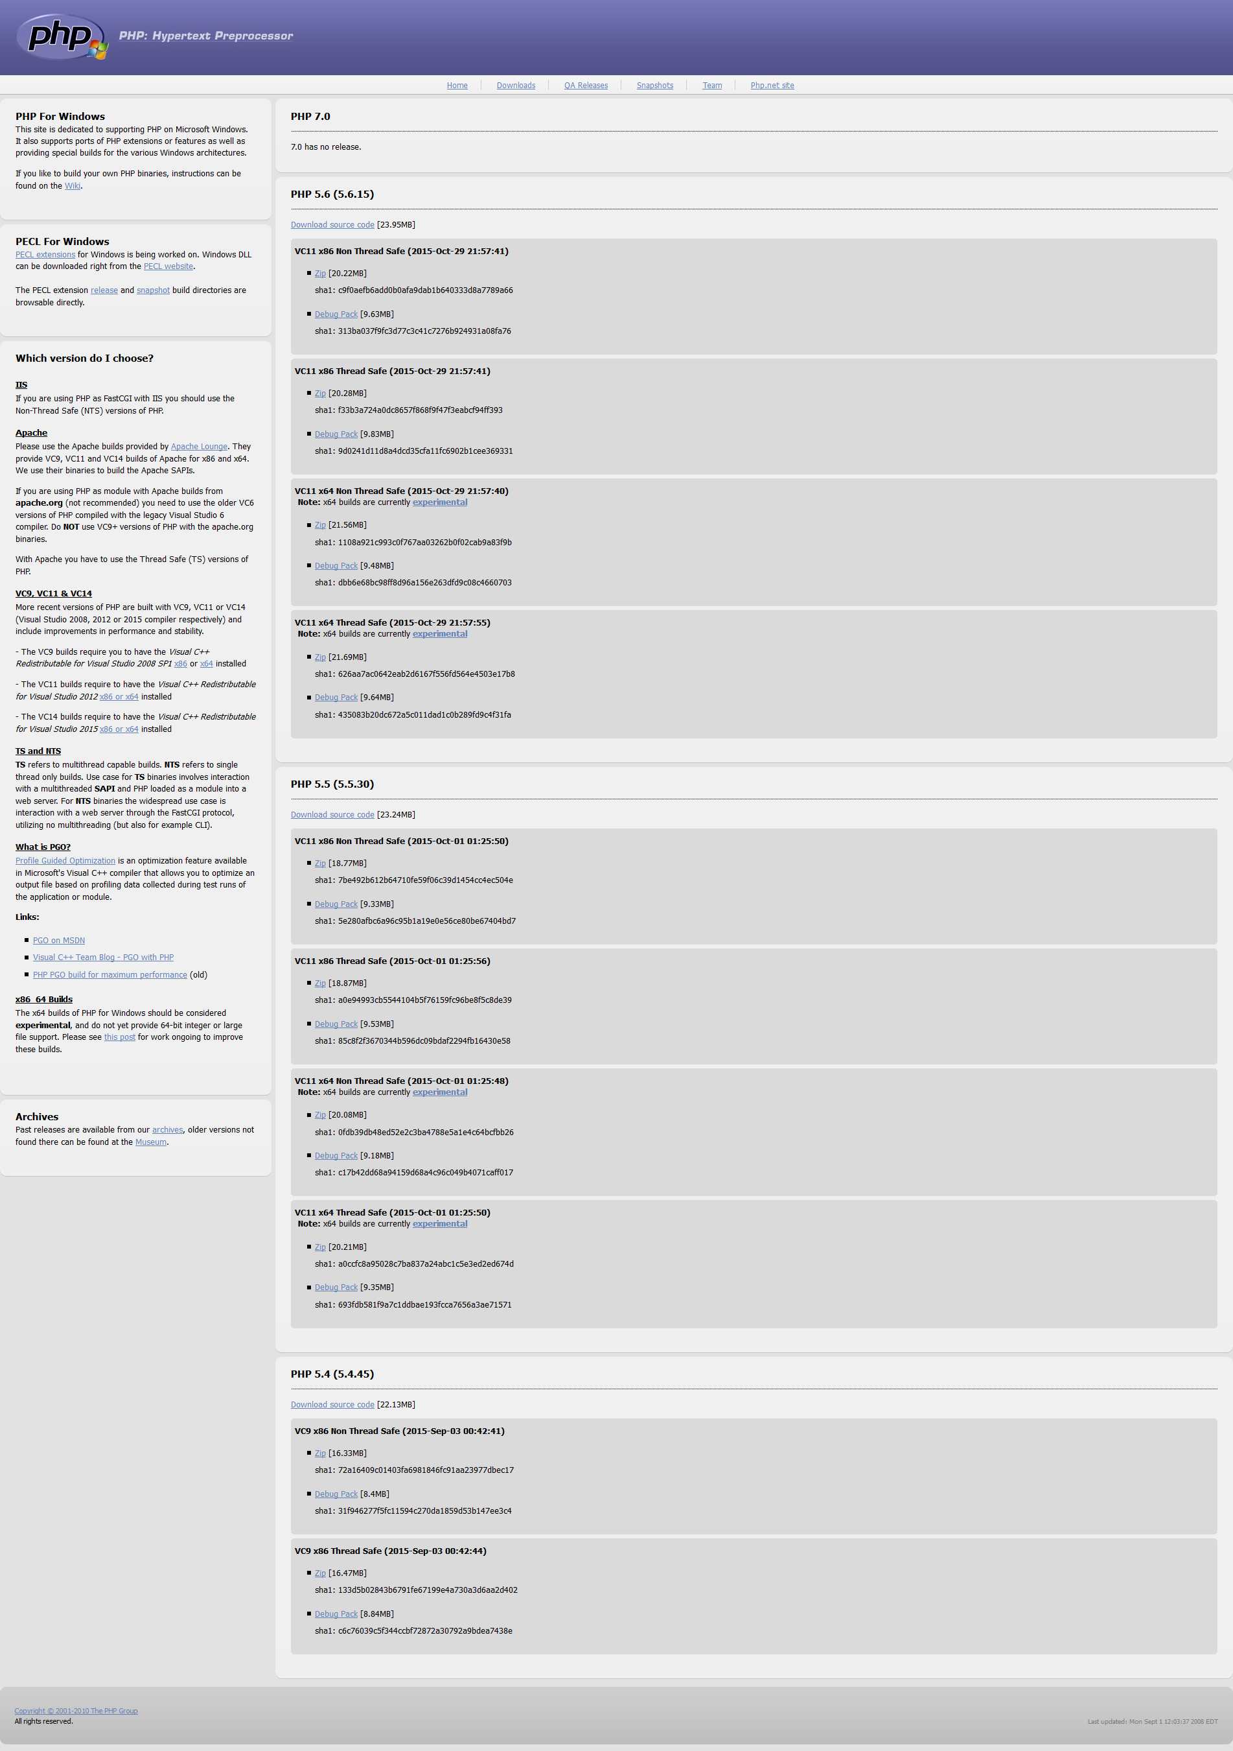

 | Windows（64ビット）向けのものを選択する。

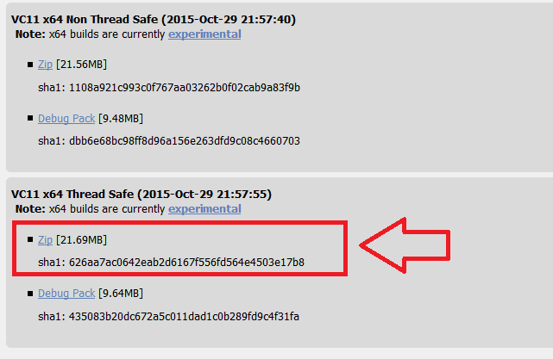

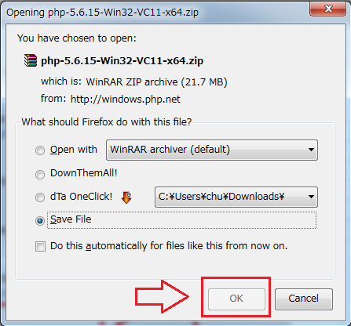

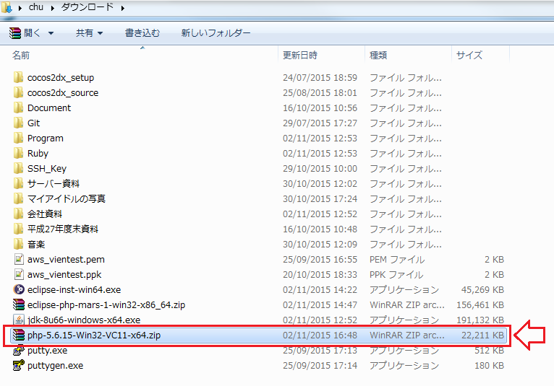

2番 | PATH: C:\Users\【ユーザー名】\の直下に、「php5615」フォルダーを作成する

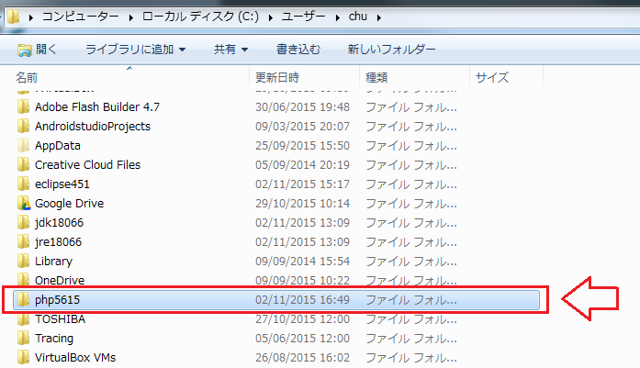

3番 | ダウンロードしたZIPファイルを「C:\Users\【ユーザー名】\Downloads」から「C:\Users\【ユーザー名】\php5615」にコピーする

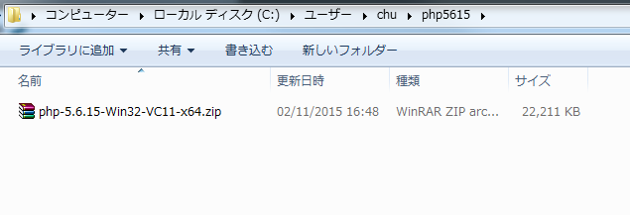

4番 | 解凍する

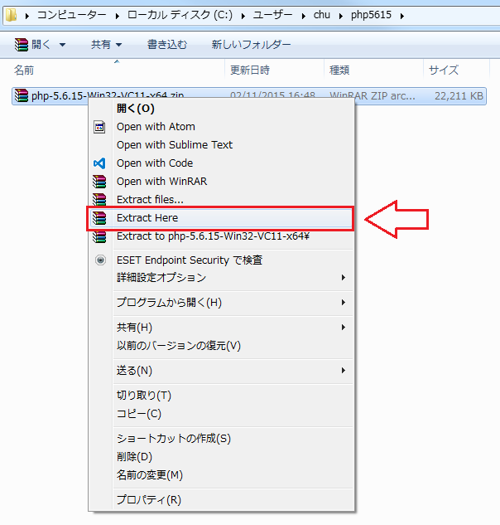

5番 | 解凍した後、ZIPファイルを削除する

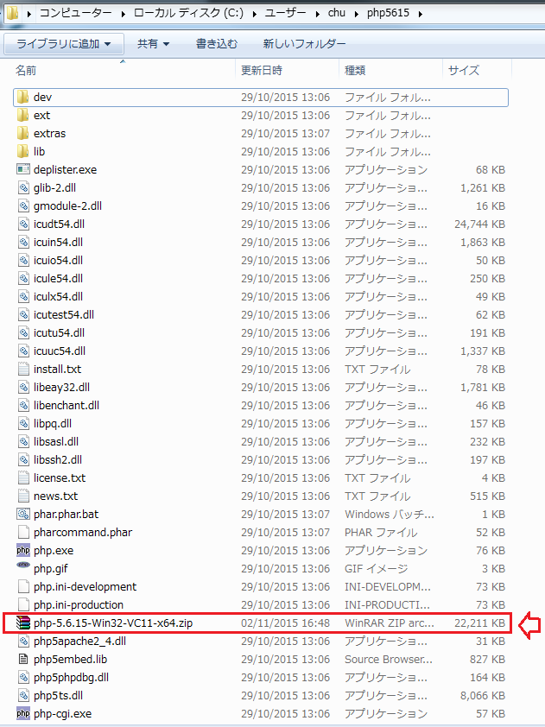

6番 | 動作チェック

